Planilha1
Datas de Atas de Reunião de Ponto de Controle do Projeto BRASIL-IPS com a CGSII da SEIDIGI

Atas de reuniões | Data | Estado
00_Ata_IPS_12.01.2023 | 12.01.2023 | Avançado
01_Ata_IPS_19.01.2023 | 19.01.2023 | Avançado
02_Ata_IPS_26.01.2023 | 26.01.2023 | Avançado
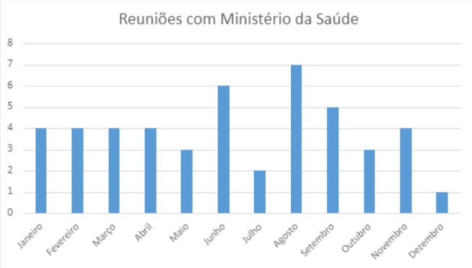
Projeto IPS - OBM_31.01.2023 | 31.01.2023 | Avançado
03_Ata_IPS_02.02.2023 | 02.02.2023 | Avançado
04_Ata_IPS_09.02.2023 | 09.02.2023 | Avançado
05_Ata_IPS_16.02.2023 | 16.02.2023 | Avançado
06_Ata_IPS_23.02.2023 | 23.02.2023 | Avançado
07_Ata_IPS_09.03.2023 | 09.03.2023 | Avançado
08_Ata_IPS_17.03.2023 | 17.03.2023 | Avançado
09_Ata_IPS_23.03.2023 | 23.03.2023 | Avançado
10_Ata_IPS_30.03.2023 | 30.03.2023 | Avançado
11_Ata_IPS_06.04.2023 | 06.04.2023 | Avançado
12_Ata_IPS_13.04.2023 | 13.04.2023 | Avançado
13_Ata_IPS_20.04.2023 | 20.04.2023 | Avançado
14_Ata_IPS_27.04.2023 | 27.04.2023 | Avançado
15_Ata_IPS_04.05.2023 | 04.05.2023 | Avançado
17_Ata_IPS_19.05.2023 | 19.05.2023 | Avançado
18_Ata_IPS_26.05.2023 | 26.05.2023 | Avançado
19_Ata_IPS_02.06.2023 | 02.06.2023 | Avançado
Alinhamentos OBM_06.06.2023 | 06.06.2023 | Avançado
20_Ata_IPS_16.06.2023 | 16.06.2023 | Avançado
Alinhamentos OBM_21.06.2023 | 21.06.2023 | Avançado
21_Ata_IPS_23.06.2023 | 23.06.2023 | Avançado
Alinhamentos OBM_23.06.2023 | 23.06.2023 | Avançado
Alinhamentos OBM_06.07.2023 | 06.07.2023 | Avançado
23_Ata_IPS_14.07.2023 | 14.07.2023 | Avançado
25_Ata_IPS_04.08.2023 | 04.08.2023 | Avançado
26_Ata_IPS_11.08.2023 | 11.08.2023 | Avançado
27_Ata_IPS_18.08.2023_ESS | 18.08.2023 | Avançado
Alinhamentos OBM_23.08.2023 | 23.08.2023 | Avançado
Alinhamentos OBM_24.08.2023 | 24.08.2023 | Avançado
28_Ata_IPS_25.08.2023 | 25.08.2023 | Avançado
Alinhamentos OBM_29.08.2023 | 29.08.2023 | Avançado
29_Ata_IPS_01.09.2023 | 01.09.2023 | Avançado
30_Ata_IPS_15.09.2023 | 15.09.2023 | Avançado
31_Ata_IPS_22.09.2023_ESS | 22.09.2023 | Avançado
Alinhamentos OBM_29.09.2023 | 29.09.2023 | Avançado
32_Ata_IPS_29.09.2023_ESS | 29.09.2023 | Avançado
33_Ata_IPS_06.10.2023_ESS | 06.10.2023 | Avançado
34_Ata_IPS_10.11.2023_ESS | 10.11.2023 | Avançado
Alinhamentos OBM_20.10.2023 | 20.10.2023 | Avançado
Alinhamentos OBM_25.10.2023 | 25.10.2023 | Avançado
Alinhamentos OBM_21.11.2023 | 21.11.2023 | Avançado
35_Ata_IPS_21.11.2023_ESS | 21.11.2023 | Avançado
Alinhamentos OBM_28.11.2023 | 28.11.2023 | Avançado
36_Ata_IPS_01.12.2023_ESS | 01.12.2023 | Avançado

